商談シート
商談シート |  | おりづるタワー株式会社 |  |  |  |  | 様

■企業情報

（フリガナ）
社名

住所 |  |  |  |  | 商品写真 （商品全体がわかる写真）

ホームページ

担当者
TEL
FAX
E-mail
一括表示
JANコード | 認証等（あれば） |  | 発注リードタイム

■商品
商品名

■出荷規格
希望小売価格（税抜） | 納入価格（税抜） |  | 納入原価率 | 内容量/個 |  | ﾊﾟｯｹｰｼﾞ含むｻｲｽﾞ/個
 |  |  |  |  |  | W ×D ×H
1ｹｰｽあたり入数 | 最小納品ｹｰｽ数 |  | 1ｹｰｽサイズ | 販売温度帯 |  | 賞味期限/消費期限
 |  |  | W ×D ×H

セールスポイント （具体的に）

・会社概要 ・会社の強み （得意とすること等） ・地域特性 ・こだわり ・利用シーン ・食べ方 ・見た目 など

製造方法の特徴 （具体的に）

・原材料 ・工程 ・包装 ・衛生管理 など

 |  |  |  |  |  |  | h099A

例
商談シート |  |  | おりづるタワー株式会社 |  |  |  | 様

■企業情報

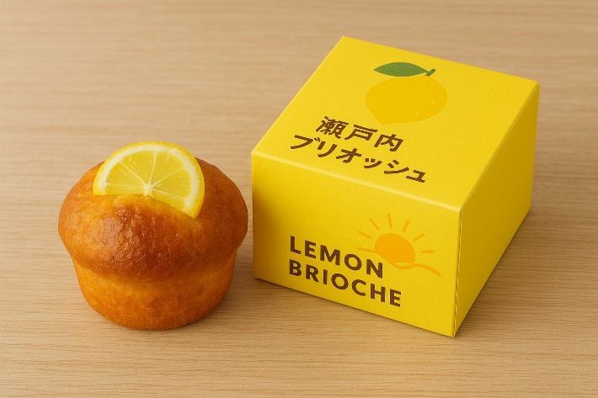
（フリガナ） | クレヤマベーカリー
社名 | 株式会社呉山ベーカリー

住所 | 呉市●●～

ホームページ |  | https://www.●●●～

担当者 | 呉 太郎
TEL | 0823-●●-●●●●
FAX | 0823-●●-●●●●
E-mail | info@●●●～

JANコード |  | 認証等（あれば） |  | 発注リードタイム
●●●●●●●●●●●●● |  | 広島県「●●●ブランド」認定 |  | ７日

■商品
商品名 |  | セトウチレモンブリオッシュ
 |  | 瀬戸内レモンブリオッシュ

■出荷規格
希望小売価格（税抜） |  | 納入価格（税抜） |  | 納入原価率 | 内容量/個 | ﾊﾟｯｹｰｼﾞ含むｻｲｽﾞ/個
300円 |  | 180円 |  | 60% | 1個 | W90×D90×H60(mm)
1ｹｰｽあたり入数 |  | 最小納品ｹｰｽ数 |  | 1ｹｰｽサイズ | 販売温度帯 | 賞味期限/消費期限
12個 |  | 2ケース |  | W400×D300×H150(mm) | 常温 | 製造日より3日 （冷凍で30日）

セールスポイント （具体的に） |  | ■呉産小麦と瀬戸内レモンを使用した爽やかな風味のブリオッシュ。 ■見た目も華やかで観光客向けのギフトやカフェスイーツに最適。 ■呉の海と太陽をイメージした黄色のパッケージデザイン。 ■英語・中国語表記入りでインバウンド需要にも対応。

・会社概要 ・会社の強み （得意とすること等） ・地域特性 ・こだわり ・利用シーン ・食べ方 ・見た目 など

製造方法の特徴 （具体的に） |  | ■瀬戸内レモンを皮ごとコンフィにして生地に練り込み。 ■バターを贅沢に使用し、ふんわりした食感に焼き上げ。 ■すべて手作業で成形し、衛生管理基準に基づき小ロット生産。

・原材料 ・工程 ・包装 ・衛生管理 など

 |  |  |  |  |  |  | h099A

